世界觀
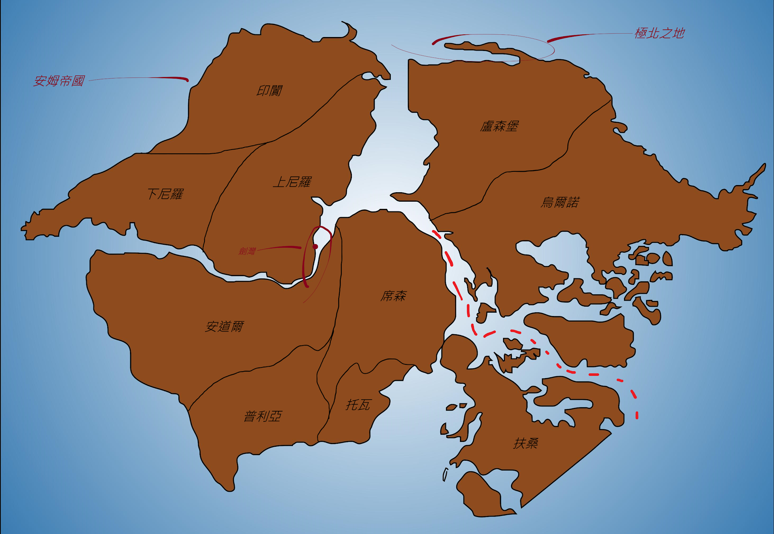
暗殺者協會 | 首領 往下為各大部門的部長 分別是 暗殺 情報 執法 三大部門，然後皆有各自的詳細劃分。 其中暗殺情價碼主要由情報部門的提供為主，上至貴族、下治平民大多皆願意接單。 公認不接單的是三大議會的有席次之名的人物。
傭兵協會 | 是少數地上 地下皆有的組織，地上地下皆為同一會長。 在各地界有各地的分公會，以s aｂc d e劃分傭兵實力，同時鼓勵組成團隊進行接任務， 會介入國家戰爭（如果有國家扈用），若傭兵間有衝突大多會間給公會進行仲裁， 同時上位等級的傭兵能調查下位傭兵的資料， 下位傭兵能藉由定期給付訂金給公會避免被一定等級以上的傭兵調查資料
盜賊協會 | 最高的領袖為協會長（實為安姆飛賊之會長）， 接下來即為各部部長（任務分配部 、刑罰部、資格審核部、情報交換部） 接下來是各級的成員等級劃分大師、 專家、 好手、 學徒。 同時偷竊的目標也是藉由情報交換資料為評估， 與暗殺者協會一樣不接三大議會的有席次之名的人物其擁有之物品
安道爾 | 以奈瑟殘存的王族（自稱）作為虛位帝王，內分上下議院。 下議院遊各省人民選出，而上議院則由貴族、王室組成同時採世襲制度，下議院有實權能夠影響司法等相關事務，而上議院僅處理王族事務。 下議院實質上幾乎被法師所把持，其原由為施法者的投票與其實公民不等值，因此國家實際的政策走向與影響主要以法師所控制。 位於大陸中心的世界第一強國，奈瑟的繼承者自居，目前控有的領地與曾經的奈瑟帝國有8成相似。 有簽訂和平協約的國家為盧森堡、扶桑、烏爾諾。
盧森堡 | 具有特殊的冰川地形及大量的針葉林地帶，是大陸上木材、紙張、天然氣及冰元素魔晶石等特殊礦產的主要出口地。 存在地域性質的凱爾特、北歐及希臘信仰，據傳言此信仰來源自其他位面，經由傳教士、牧師與德魯伊將其傳播至與原位面相似之地域。 此外因其信仰常與荒野、橡樹、雷鳴等自然萬物有著相互呼應、連結的關係，境內可以說是有著大陸上最多的德魯伊與各式結社。 魔法物品中極為特殊的流派符文刻劃也是源自此地，故吸引著大量的冒險者湧入希望能習得此技藝。 在極北之地存在禁忌之地又稱生命禁區，傳聞中任何智慧生命的踏入都會導致自身的毀滅。 其行政地區主要由信仰區域與德魯伊結社範圍劃分，該區內以民主投票方式產生行政、立法、司法人員。
席森 | 其帝國王都布魯威克以卡巴拉系統生命樹做為系統設計，其中王冠區域為皇宮之所在。 境內有相當多特殊或是唯一性質的煉金、物質轉化技術，這些技藝傳言來自機械規律界，吸引不少煉金師或是變化系法師於此駐足。 王族的血統中據傳言流著月精靈的血派，且每一任的執政領袖必為女王，執政年時間往往長達百年以上，並熱愛著音樂、藝文活動。 大陸上少數與永聚島有著長期貿易與外交來往的國家。
普利亞 | 境內的上空中有無數殘破的島嶼漂浮，其分布最高密集處為與安道爾的國境交界處，又有星空之地的別名。 國境內部有著分布不規律的特殊礦物－－以太星石，主要用於空挺及飛行的魔法物品作為核心及燃料的用途。 因以太星石的盛產與大量開採，使飛行用具普及，導致許多傭兵團、冒險者嘗試探索漂浮於空中的島嶼及各式神秘的遺跡，甚至部分小島嶼被開發成補給地與商業城市。 其帝國王室麥託奧拉（Meteora）自稱為星空之民、受星空祝福之人，據傳聞擁有操控天上島嶼的能力，並積極地將大量施法人才投入在以太星石的研究。
扶桑 | 奉天皇為虛位元首，同時宣稱天皇為太陽神的神子，天皇之繼承人當前開放位可以為長男或是長女，以嫡長子繼承優先，若無男子繼承則為長女。 底下武官方面以幕府將軍做為統領各地軍隊的實質領袖，文職則以藤原一氏把持大部分的核心官職。 陰陽寮體系獨立於武職與文職系統外，由上至下的階級為陰陽頭、陰陽助、陰陽大允、陰陽少允、陰陽師、陰陽博士、陰陽生、陰陽得業生、直丁。 以九品法來作為推薦人才、官等的區分。 平民的翻身方法大多透過經商、從軍、晉升法術學院、陰陽寮居多數。
烏爾諾 | 以十二個家族組成烏爾諾聯合議會，其中議員共有十二位核心議員，每個家族的族長擔任之。 主要為半身人、矮人、人類三個種族佔據大宗，各自種族各有四位核心議員，並各自占有烏爾諾的主要大城。 人類的領袖家族為麥迪契，矮人為索瑞森，半身人為翠瓦。 此國家所控有之重要海港也是位居世界之冠，藉此賺入龐大的外匯。
托瓦 | 以奧斯維克家族為領袖作為貴族領袖，其族長同時身為帝國皇帝，向下則分為貴族門閥與國務省。 貴族門閥為各貴族長子自行繼承，而國務省中核心大臣則是由皇帝所指派。 國務省又細分為皇帝幕僚、司法省、財務省、軍務省、學藝省、宮內省、內務省。 經濟上則是以魔法礦物、礦產出口聞名。 特有的制度為軍法巡迴，軍事演練和司法合一的制度。 以月為單位，國王手下的將軍輪流帶兵巡迴於各個城鎮之間，以達訓練士兵體能、作戰及展現軍勢等多重目的。 此制度同時有”巡迴法庭”功能，由將軍、隨軍法師或秘書官組成合議庭，是為特殊救濟手段。
安姆 | 擁有商人之地的別稱以及龐大數量的深水港，同時為世界貿易的核心之一。 社會風氣為金錢萬能，一個人的成就以其擁有的物質財富來衡量，因此金錢女神沃金於此處有著無數的信徒。 最高政治機構為六人評議會，此六人的身分為絕對機密，據傳聞其中有三人的身分是來自印闐、上下尼羅的最強家族，並以商業貴族共和治來管理此龐大的地區。 此外於宗教方面極其寬容是少數能容許邪惡陣營的神祇建設神廟公開傳教，然與此相反的是對於施法者極度的歧視，有許多地區是明令禁止施法的， 唯有蒙面巫師會的組織有特殊權限。 綜上原因，極度仇視安道爾帝國。 而安姆影賊別名盜賊協會更是安姆的重要組織，其活動範圍遍布全大陸，而非僅有安姆地區。
上尼羅 | 為安姆帝國旗下的分區之一。
下尼羅 | 為安姆帝國旗下的分區之一。
印闐 | 為安姆帝國旗下的分區之一。
博得之門 | 坐落於劍灣得港口城市不隸屬於任何國家的獨立城市，同時與巴爾這位神祇有著密切的關聯。 這座城池的主要掌權者為博得之門的大公爵同時身兼焰拳傭兵團的團長，因此焰拳可以視為該城池的政府，在承擔城防之餘，也會進行正常的傭兵行為。 同時這座城池的信仰主要為工藝鍛造之神貢德、好運女士泰莫拉、海洋女神安博理、生機之神晨星四教會有密切關聯，當然有各種大型宗教設施位於城中。 據傳聞中有一座通往以太深處的黑色帷幕潛藏在城裡，通過此帷幕之人將永遠無法從無盡的以太中返還。
賽爾紅袍協會 | 紅袍巫師期最早成立目的為反抗神明統治，為八位首席法師共同組成並決定整個賽爾地區整體的政策走向。 目前位於安道爾境內的塞爾省，具有特殊的政治地位，類似國中國的行政獨立個體，亦即有獨立的行政、立法、司法體系，每年僅需向安道爾繳交特定稅收。 八位首席的頭銜與八大派系是相互對應，此外紅袍首席可以與安道爾帝國魔法學院的八位席位相互兼任。 每一位首席可以說是該學派內最出類拔萃的專精法師，且任期並無限制。 而首席們本身並不直接參與賽爾領地內的政事，而是會選拔出總督執行政務，並為紅袍巫師會來服務。 賽爾境內所有的機關皆為紅袍巫師協會服務，因此是允許經過契約自由而達成的奴隸協約。
幻夢境 | 該特殊位面如同薄膜般覆蓋在主物質位面上，故其內部景觀造物、物理法則、法術規則皆與主位質位面無限的逼近。且與主物質位面的有智生物之夢境相互連結。 玩家身上所持有的物品、魔法物品、負面狀態、正面增益皆會形成擬似體逾半位面中，此外此區域的時間流速為主物質位面的7倍，且日夜為該位面中多數人的意志進行決定。 特殊規則：玩家於此地死亡則會立即從幻夢境中躍離，每死亡一次則承受SPI－1的負面減值。 玩家於長休息時休眠進入此位面進行活動，則本體於主位面則無法獲得長休息。 玩家於此位面獲得之非物質損益效果皆會複製至主物質位面。（注：物質的損益如：斷肢、自殘等，則由強韌檢定改成精神檢定，在主物質位面的精神仍有可能造成恆久性的精神傷害。） 玩家於該位面中仍會有飢餓、疲累等身理負面狀態，若於該位面因死亡以外的方式失去意識，仍會困於幻夢境中。 玩家若欲離開該位面，則需在幻夢境中有意識的情況進行脫離，每次脫離所消耗時間為精神數值/SP 分鐘數（最低為1）。 玩家可以藉由於幻境中進行長休息回復擬似體之HP、SP與專長此用次數。 玩家所持有之一次消耗型物品，於幻夢境中僅能再現其物理特徵，但效用則無法作用。（一次性消耗物品舉例：食物、水、卷軸、藥水等等） 若要重現一次性消耗性物品，則該物品須具有夢境浸染之特性，此類物品之價格皆為正常物品之兩倍，具有夢境浸染特性之物品效果於主物質位面僅具有一半之效益。 玩家潛入幻夢境中位置大致於等於主位置位面之位置。
極樂佛門 | 由正統佛門轉化過來的組織，可以說是扭曲了佛門既有的善惡輪迴觀念，該派系為守序邪惡。 傳言創始人始自正統佛門中的一小派系，因遭逢大變而徹底改變既有的善惡觀念，代號為人間地藏。 本門派的口號為人間不空，誓不成佛！ 核心概念為人生來多疾苦，通過讓人不在誕生於世，從而免受輪迴之苦。因此，要避免生命誕生於世間最好的方法就是節育，倘若不幸懷孕，則需要靠本門的修行者懷著慈悲之心將該生命墮胎。

戰鬥流程
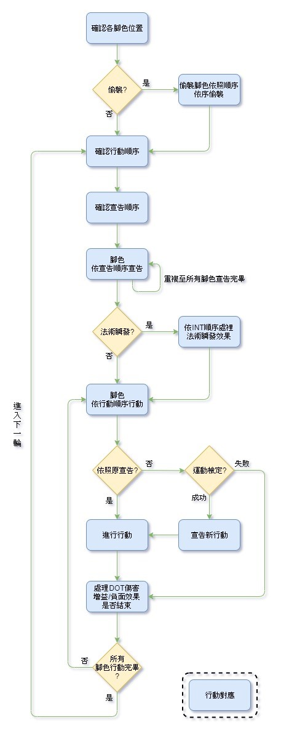
確認角色依照順序依序偷襲 | 具有偷襲輪的角色可與團隊商談後決定順序。
確認行動順序 | 行動順序為角色之DEX加上其調整值，此為該輪中每位角色實際的行動順序，DEX值越高則行動順序之順位越高。 假使有複數人之DEX數值相同時，則有精通先攻之專長者具有優先之順位，若皆無此專長則雙方進行骰D100確認優先順位，後者每輪都必須重新確認誰具有較高的優先權。 注：行動順序可以於每輪開始前透過先告知DM進行降速來延後行動順序。
確認宣告順序 | 宣告順序為角色之INT加上其調整值，此為該輪中每位角色實際的宣告順序，INT值越高則宣告之順序後越往後排。 假使有複數人之INT數值相同時，則雙方進行骰D100確認宣告之順位，每輪都必須重新確認誰具有較晚之宣告權。 注：可以透過向DM宣告下回合自己角色要最快行動，同時放棄此輪之行動，將下一輪自身之行動順序提升之最快。 若同時有複數玩家進行此宣告，以DEX加上其調整值高低來決定優先順序； 若DEX數值相同時，則有精通先攻之專長者具有優先之順位，若皆無此專長則雙方進行骰D100確認優先順序。
角色依序宣告 | 依照需告順序讓玩家完成該輪之行動宣告。 注：為增加遊戲之臨場感與減少戰鬥消耗之時間，每位較熟練之玩家每次宣告時間僅有1分鐘，倘若玩家逾時則視為放棄該回合之宣告。 DM需確認每位玩家之宣告合理性，倘若完全違背常理，則可以適當進行勸阻或視為宣告無效，也可增加該行動之判定難度。 當回合宣告施法之玩家須確認該法術導入幾種超魔專長並確認其當下法術位是否足夠。 動作共劃分為以下三種。
 | 一般動作 | 一般動作需要消耗整輪行動來進行。 e.g.：一般施放法術、全回合移動、一般遠程攻擊、觀察法術、解析法術、急救、從背包中找特定物品、潛行、謹慎移動、一般近戰攻擊（需要半速）等DM認定需消耗一輪之動作。 註：全回合移動可以輔助在跳躍、攀爬、特技動作或是一般近戰攻擊，來進行助跑
 | 自由動作 | 自由動作一輪中通常能執行兩次，但兩者不得相互矛盾。 e.g.：警戒半速移動、從霍法便利袋中取出特定物品、喝下藥水、啟動魔法物品、抽出武器、使用卷軸、翻滾、跳躍、攀爬、特技動作，等DM認定之自由動作。 註：DM需確認玩家當前之雙手與姿勢等狀態來確認行動是否能執行
 | 即時動作 | 即時動作可以在自己回合時，在角色依移動瞬序行動此階段後任意時點啟動，但不得與當前姿勢、狀態形成矛盾，一種即時動作一輪僅能使用一次。 e.g.：即刻備戰、瞬步等各式特殊專長。
依INT順序處理法術瞬唱效果 | 若玩家有宣告法術瞬唱，則可以此階段生效。 若有複數玩家同時宣告法術瞬唱，則依照INT高低來排序，INT越高者法術越快出來 若INT相同則進行骰D100確認優先順序。
角色依移動順序行動 | 依照行動順序，讓玩家執行其宣告之內容。
宣告新行動 | 若玩家想更改原先之宣告時，可以進行運動判定，若判定成功則執行更改之宣告，失敗則當回合放棄原先之宣告內容。
進行行動 | 玩家依照宣告之行動來執行動作，並進行相關檢定。 注：每輪角色實際行動時間皆只有一秒鐘。
 | 移動 | 角色正常所能移動上限=（該角色之DEX調整值＋各式技能專長＋魔法物品變動值）×5英尺。
 | 藉機攻擊 | 若該玩家於敵方威脅範圍內，進行無防備之動作時，必須吃一次藉機攻擊。 e.g.：施法、全回合移動、一般遠程攻擊、觀察法術、解析法術、急救、從背包中找特定物品、喝藥水、使用卷軸等DM認定之無防備動作
 | 施法、攻擊 | （1）施法判定=施法主屬性（法師看感知、牧師看交涉、德魯伊看交涉、吟遊看交涉、邪術師看感知）＋10×（總施法者等級/3）－連續施法懲罰－此次施法環數×10 注：一般施法不需考慮命中問題，但是必須確認法術三要素手勢、言語、材料是否能被滿足。 （2）攻擊判定=戰鬥＋武器使用之技能等級×10＋各式專長技能之輔助＋魔法物品變動值 注：需與敵方確認是否有命中。 EX.若我方攻擊檢定總值為90，擲1D100進行命中判定，擲出30，則過60；敵方閃避總值為80，擲1D100進行閃避判定，擲出40，則過40。 兩者相較之下，攻擊檢定結果高於閃避檢定，則該下攻擊命中。
 | 傷害計算 | （1）法術： 法術傷害：先詳讀萬法大全中的法術說明，確定該法術的傷害種類以及是否能夠透過抗噴吐等判定進行豁免。 最終法術傷害計算（元素種類）=（法術總傷害－抗噴吐等基礎豁免判定結果）－專長提供之各式元素抗性－魔法物品提供之各式元素抗性－專長提供之法抗－魔法物品提供之法抗+被穿透之各式元素抗性+被穿透之法抗。 最終法術傷害計算（物理）=（法術總傷害－抗噴吐等基礎豁免判定結果）－專長提供之物抗－魔法物品提供之物抗+被穿透之法抗+被穿透之總物抗。。 最終法術傷害計算（光耀、暗蝕、力場）=（法術總傷害－抗噴吐等基礎豁免判定結果）－專長提供之法抗－魔法物品提供之法抗+被穿透之法抗+被穿透之光抗、暗抗或物抗+被穿透之法抗。 若施放法術者具有法術穿透之相關專長會使專長提供、魔法物品提供的元素抗性、法抗、物抗直接砍半或是無效。 （2）攻擊： 攻擊所造成的傷害可以區分為物理傷害與魔法物品附加之元素傷害。 最終攻擊命中傷害計算（物理）=力量調整值＋武器本身傷害＋武器使用技能等級×1.5＋使用的魔法武器加值/2－格擋專長之減傷－擅長鎧甲之減傷－專長提供之物抗－魔法物品提供之物抗+被穿透之總物抗。 最終攻擊命中傷害計算（魔法物品附加之元素傷害）=魔法物品附加之元素傷害－專長提供之各式元素抗性－魔法物品提供之各式元素抗性－專長提供之法抗－魔法物品提供之法抗+被穿透之各式元素抗性。 注：若攻擊者擲骰出爆擊時，則該下武器傷害取滿，同時不同武器會有其不同之爆擊效果，並造成之物理傷害與魔法物品附加之元素傷害能使魔法物品提供的元素抗性、法抗、物抗直接無效。 注：被爆擊後，其他專長、魔法物品等來源之抗性穿透一樣要進行計算。 注：同一抗性穿透來源只會作用一次。
處理DOT傷害 增益/負面效果是否結束 | 角色行動回合結束前處理DOT傷害、增益效果確認是否結束、負面效果確認是否結束。 注：DOT傷害（物理）：DOT總傷害－專長提供之物抗－魔法物品提供之物抗+被穿透之總物理抗性。 注：DOT傷害（元素）：DOT總傷害－專長提供之各式元素抗性－魔法物品提供之各式元素抗性－專長提供之法抗－魔法物品提供之法抗+被穿透之各式元素抗性+被穿透之法性。 同一DOT來源可以疊算，同一抗性穿透來源只會作用一次。 同一負面效益只會作用一次。 同一法術、類法術能力的正面效益，若為同一施法體系來源只會作用一次，且高等效果會蓋過低等效果。 同一法術、類法術能力的正面效益，若為同非法體系來源該效果可以疊算。 注:若為牧師神術體系法術、類法術能力的正面效益，不同信仰的神祇間所施展的神術效果可以疊算。 注:卷軸的增益效果，僅看所購入的施法體系，牧師神術所製作卷軸無關乎其所信仰的神祇。 在5輪內，角色所能承受的藥水總數量為CON調整值之數值，若飲下或是吞入的藥水與藥錠超過承受上限角色行動回合結束前須進行抗毒檢定。 該抗毒檢定為抗毒性-(飲下或是吞入的藥水與藥錠總數量-承受藥水總數量)*10，若失敗則CON獲得1之負向減值。 注:持續型藥水效果在效果結束前會一直計算入承受藥水總數量中。
行動對應 | 若腳色對應其他玩家之行動做出動作， 行動之優先順序為為法術瞬唱>即時動作>自由動作=一般動作。
 | 以即時動作對應 | 若有即時動作之玩家欲在他人之行動時啟用，則他僅能在進行行動此階段後，任意時點啟用該輪尚未使用之即時動作。 註：每輪每位具有專長而延伸之即時動作，每種即時動作皆只有一次使用次數，除非有專長能增加該即時動作之每輪使用次數。
 | 以法術瞬唱對應 | 若具有法術瞬唱此專長之玩家有宣告扣住此輪之法術瞬唱使用權，則他能在自己與其餘所有玩家之角色依行動順序行動此階段後，任意時點進行法術瞬唱。 註：每輪每位正常具有法術瞬唱專長角色皆只具有一次法術瞬唱權。 （瞬唱之優先順位需要比較各施法職施法主屬性之高低，賢者則時以當下選擇施法職之體系進行比較。）

